初始合金套
 |  | 盔甲数据（默认全套保护四） |  |  |  |  | # | 4 | 0 | 4 | 4
 |  |  | 头盔 | 胸甲 | 护腿 | 鞋子 | # | 8.5751488095 | 20.00600906
 |  | 护甲值（默认满盔甲值，不能再改了） | 3.00 | 8.00 | 6.00 | 3.00 | #
 |  | 盔甲韧性 | 3.00 | 3.00 | 3.00 | 3.00 | #
伤害数据 | 原始伤害值 | 100.00 |  |  |  |  | #
 | 减免后的伤害值（结果/输入） | 53.76 | 4.61 |  |  |  | #
 | 原始伤害值（逆运算） | 20.01 |  |  |  |  | #
############ | ##################### | #################################### | ######### | ######### | ######### | ######### | #
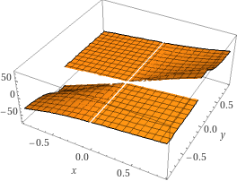

z坐标：减免后的伤害值；x坐标：原始伤害值除以100；y坐标：盔甲韧性的值除以100

